상품제안서
알찬 종합 메모잇 (주문제작형) | 상품코드: F05603

 |  |  |  |  |  |  | 02-412-0044 | www.easy1.co.kr
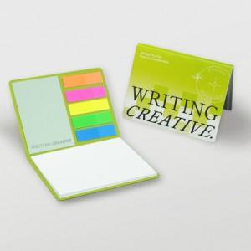

【상세/제작정보】 | 알뜰하게 속이 꽉 찬 수첩형 메모잇

【인쇄/포장옵션】 | 풀칼라 / OPP(비닐)

【공급단가】 | 수량 | 1,000~ | 2,000~ | 3,000~ | 5,000~ | 10,000~
*VAT별도 | 단가위아래 각20매 총 40매 | 750원 | 730원 | 720원 | 700원 | 690원
 | 위아래 각30매 총60매 | 870원 | 860원 | 840원 | 810원 | 800원
 | 위아래 각 50매 총 100매 | 1,310원 | 1,290원 | 1,260원 | 1,220원 | 1,200원

【상품 URL】 | http://www.easy1.co.kr/src/goods_detail.php?gdno=5603

